ORIENTAÇÕES
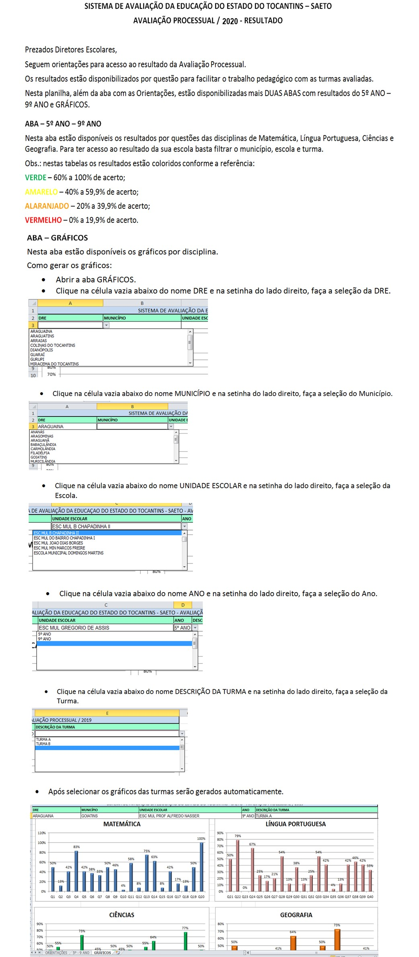

GRÁFICOS
 | SAETO - AVALIAÇÃO DA APRENDIZAGEM - RESULTADO - ESCOLAS MUNICIPAIS
 | ORIENTAÇÕES: Para gerar os gráficos de uma Turma/Escola específica, selecione abaixo: a Regional, o Município, a Escola, o Ano e finalmente a Turma. Os gráficos serão gerados automaticamente abaixo. NOTA: Para selecionar basta clicar na setinha cinza posicionada à direita de cada campo abaixo, ou com duplo clique sobre o campo. IMPORTANTE: Quando o canto superior direito do campo estiver vermelho significa conteúdo inválido, neste caso clique e selecione um dos valores disponíveis.

SISTEMA DE AVALIAÇÃO DA EDUCAÇAO DO ESTADO DO TOCANTINS - SAETO - AVALIAÇÃO PROCESSUAL / 2020
DRE | MUNICÍPIO | UNIDADE ESCOLAR | ANO | DESCRIÇÃO DA TURMA

 | MATEMÁTICA
Q1 | #N/A
Q2 | #N/A
Q3 | #N/A
Q4 | #N/A
Q5 | #N/A
Q6 | #N/A
Q7 | #N/A
Q8 | #N/A
Q9 | #N/A
Q10 | #N/A
Q11 | #N/A
Q12 | #N/A
Q13 | #N/A
Q14 | #N/A
Q15 | #N/A
Q16 | #N/A
Q17 | #N/A
Q18 | #N/A
Q19 | #N/A
Q20 | #N/A

 | LÍNGUA PORTUGUESA
Q21 | #N/A
Q22 | #N/A
Q23 | #N/A
Q24 | #N/A
Q25 | #N/A
Q26 | #N/A
Q27 | #N/A
Q28 | #N/A
Q29 | #N/A
Q30 | #N/A
Q31 | #N/A
Q32 | #N/A
Q33 | #N/A
Q34 | #N/A
Q35 | #N/A
Q36 | #N/A
Q37 | #N/A
Q38 | #N/A
Q39 | #N/A
Q40 | #N/A

 | GEOGRAFIA
Q61 | #N/A
Q62 | #N/A
Q63 | #N/A
Q64 | #N/A
Q65 | #N/A
Q66 | #N/A
Q67 | #N/A
Q68 | #N/A
Q69 | #N/A
Q70 | #N/A

 | CIÊNCIAS
Q41 | #N/A
Q42 | #N/A
Q43 | #N/A
Q44 | #N/A
Q45 | #N/A
Q46 | #N/A
Q47 | #N/A
Q48 | #N/A
Q49 | #N/A
Q50 | #N/A
Q51 | #N/A
Q52 | #N/A
Q53 | #N/A
Q54 | #N/A
Q55 | #N/A
Q56 | #N/A
Q57 | #N/A
Q58 | #N/A
Q59 | #N/A
Q60 | #N/A

